Трикотаж
 |  |  |  | info@likadress.ru | К оплате: | 0.00 руб
 |  | Прайс-каталог | 8-800-250-95-37

 |  | производителя трикотажа LikaDress.ru |  | ул. Наговицыной-Икрянистовой, д. 6
 |  | 28.10.2019 3:03 |  | г. Иваново, Россия, 153002
Фотография | Артикул | Название | Ссылка на сайт | Размер | Цена | Заказ, шт | Сумма
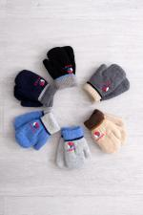 | 5604 | Варежки Детские с мехом Баскетбол Арт. 5604 | https://likadress.ru/catalog/~varezhki_detskie_s_mexom_basketbol_5604 | Универсал | 190.00 руб | 0 | 0.00 руб

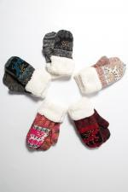 | 2750 | Варежки детские двухслойные с ворсом внутри Арт. 2750 | https://likadress.ru/catalog/~varezhki_detskie_sherstyanye_2750 | 5-6 лет | 145.00 руб | 0 | 0.00 руб

